Аркуш1
Beet Seed | 1. Відобрази інформацію з таблиці Shopping_List (створеної раніше) про найдорожчий і найдешевший продукт. Виконай запит за допомогою команди SELECT. 2. Вирахуй середню вартість продуктів. | 1. Максимальна ціна:
 |  | 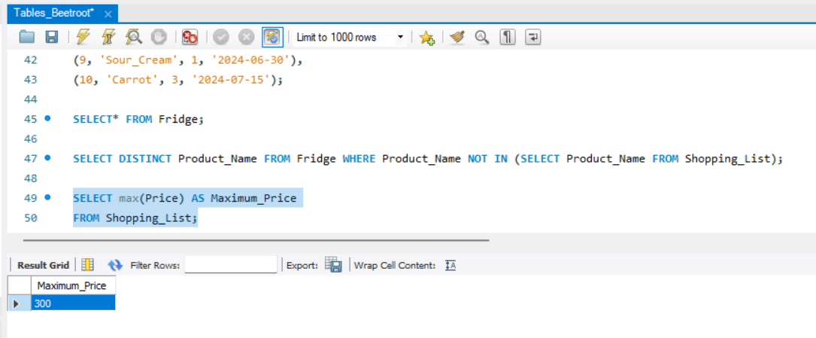

 |  | Ще я спробувала такий запит, щоб вивести Product Name разом з ціною:
 |  | 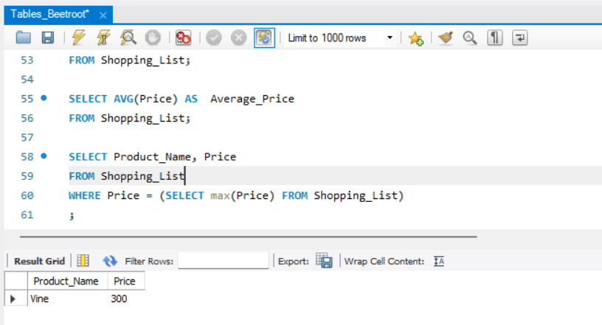

 |  | 2. Мінімальна ціна:
 |  | 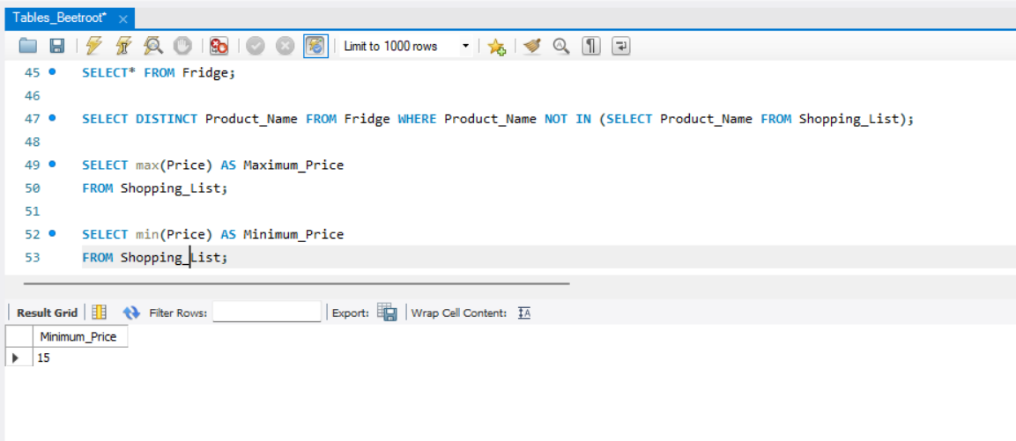

 |  | 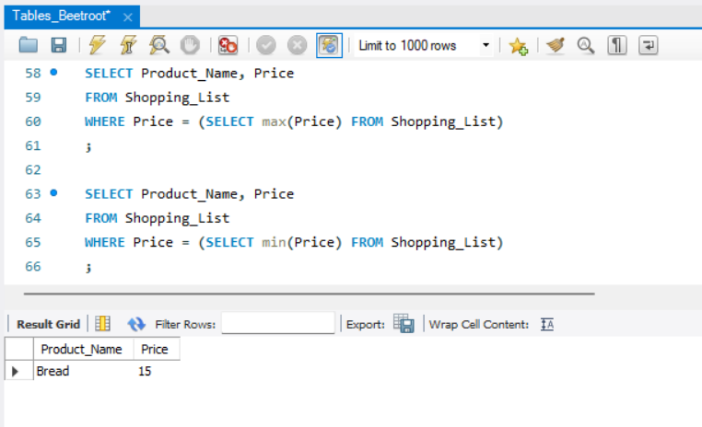

 |  | 3. Середня ціна:
 |  | 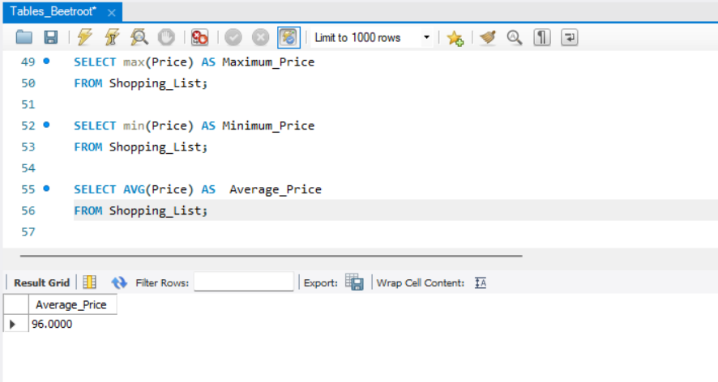

 |  | 1. Кількість продуктів в холодильнику:
Beet Sprout | 1. Виконай завдання попереднього рівня. 2. У створеній для минулого заняття таблиці “Fridge” відобрази інформацію про: -кількість продуктів в холодильнику; -кількість продуктів в списку покупок (з таблиці Shopping_List); -загальну кількість всіх продуктів, що є в таблиці Fridge. | 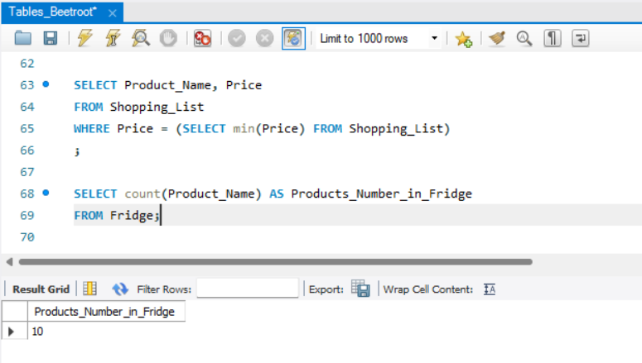

 |  | 2. Кількість продуктів в списку покупок:
 |  | 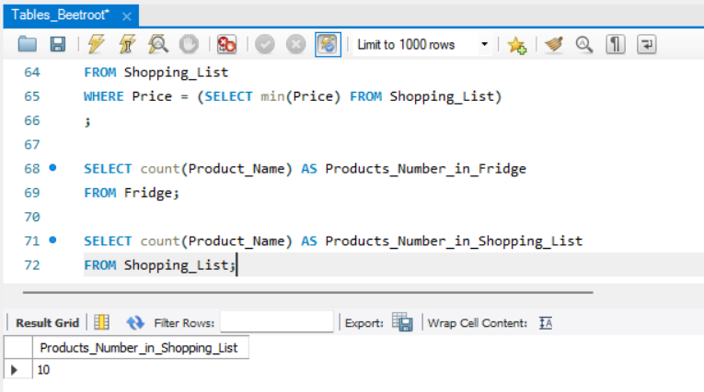

 |  | 3. Загальна кількість всіх продуктів, що є в таблиці Fridge.
 |  | 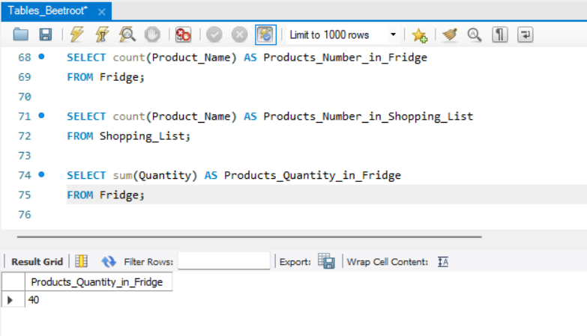

Mighty Beet | 1. Виконай завдання двох попередніх рівнів. 2. Відобрази інформацію про кількість продуктів та їхні назви (обери колонки з таблиці Fridge). Результат згрупуй за терміном придатності. | За терміном придатності у порядку зростання:
 |  | 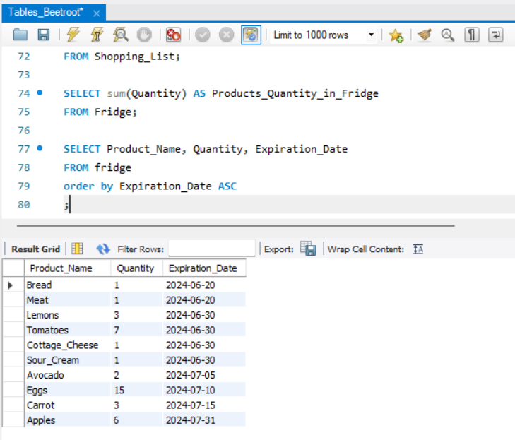

 |  | За терміном придатності у порядку спадання:
 |  | 